3. Financements historiques
3. FINNACEMENT HISTORIQUE
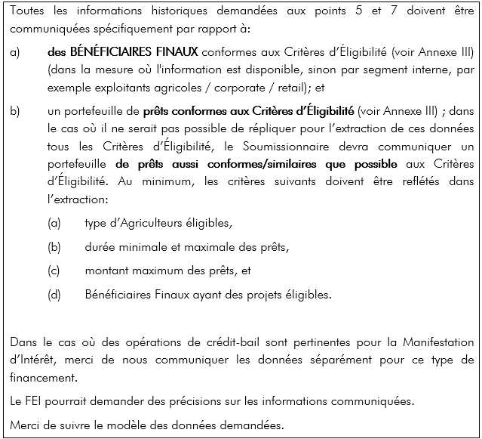
Nouveaux prêts = nouvelle production dans l'année de référence
Encours = capital résiduel à la fin de l'année de référence (y inclus les montants relatifs aux prêts originés avant les années de référence)

i) segmentation de la clientèle
Segmentation interne | Nouveaux prêts: [FCFA]‘000 |  |  | Encours: [FCFA]‘000
 | Year (N-3) | Year (N-2) | Year (N-1) | Year (N-3) | Year (N-2) | Year (N-1)

Total
Note: veuillez s'il vous plait utiliser les mêmes segmentations décrites à la question 1.1.3 (ou une partie d'entre elles)

(ii) Portefeuille de référence avec une description prêt par prêt aux Bénéficiaires finaux

Emprunteur ID | Date de signature du prêt | Date de la dernière échéance | Montant initial | Type de produit | classification interne des activités et/ou du risque | Type d’activité agricole | Période de différée (mois) | Profil d’amortissement | Fréquence des remboursements | taux de base | Marge | Taux d'intérêt | Niveau de couverture des suretés (%)
….
….
….
….
….
….
Note: Echantillon prêt par prêt des plus récentes originations (1 -2 ans) qui seraient comparables à ceux du portefeuille attendu.
Merci de détailler quels filtres ont été appliqués pour cette extraction

(iii) Région où se situe l’emprunteur
Région où se situe l'emprunteur | Nouveaux prêts: [EUR]‘000
 | Year (N-3) | Year (N-2) | Year (N-1)

Total

(iv) Finalité des opérations de financement des Bénéficiaires finaux
Finalité des opérations | Nouveaux prêts:
 | Year (N-3) | Year (N-2) | Year (N-1)
Investissement tangibles
Investissement intangibles
BFR
…
Total

(v) Maturité des opérations de Financements des Bénéficiaires Finaux
maturité: durée du prêt depuis sa signature à la date de la dernière échéance. Les périodes de différé/de décaissement/autres doivent donc être inclues
Maturité initiale des opérations | Nouveaux prêts: |  |  | Encours:
 | Year (N-3) | Year (N-2) | Year (N-1) | Year (N-3) | Year (N-2) | Year (N-1)
de 1 à 2 ans
de 2 à 3 ans
de 3 à 4 ans
de 4 à 5 ans
de 5 à 6 ans
de 6 à 7 ans
de 7 à 8 ans
de 8 à 9 ans
de 9 à 10 ans
de 10 à 15 ans
Au delà de 15 ans

(vi) Type de garantie requise et valorisation des garanties attendue (ou, le cas échéant, le taux de recouvrement attendu).
Type de garantie | Nouveaux prêts: Valorisation de la garantie en % des prêts couverts
 | Year (N-3) | Year (N-2) | Year (N-1)
Biens immobiliers
Equipement
Autres biens
Garantie personelle seule
Sans garantie
[Autres]

